Worksheet
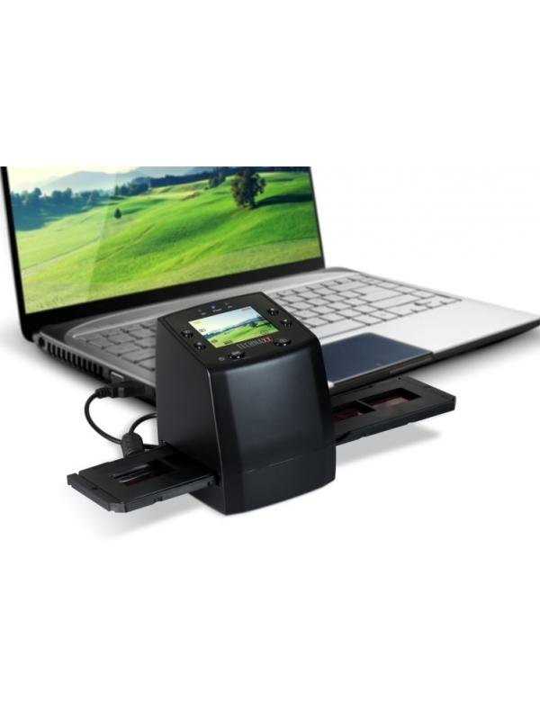
Technaxx DigiScan DS-02

Artikelnummer | 4166 |  | VE | 10
EAN | 4260101736437 |  | Stück pro Palette | 240
Zollnummer | 84716070 |  | Lagen Pro Palette | 6

Abmessungen - Artikel
Länge(cm) | Breite(cm) | Höhe(cm) | Gewicht(g)
8.8 | 8.6 | 11 | 300

Abmessungen - Artikelverpackung
Länge(cm) | Breite(cm) | Höhe(cm) | Leergewicht(g) | Gewicht(g) Artikel+Verpackung
17 | 10.5 | 27 | 116 | 740

Abmessungen - VE Karton (Masterkarton)
Länge(cm) | Breite(cm) | Höhe(cm) | Gewicht(g)
54.5 | 36 | 28.5 | 10000

Verpackung - Bestandteile
Rest Zubehör (g) | Papier/Pappe (g) | Styropor (g) | Kunstst. Hohlkörper(g) | Kunstst. Folien(g) | Materialverbunde (g)
270 | 50 | 24 | 0 | 10 | 0

Weiterführende Informationen
Technaxx Reseller Portal

